Pasaporte - HC
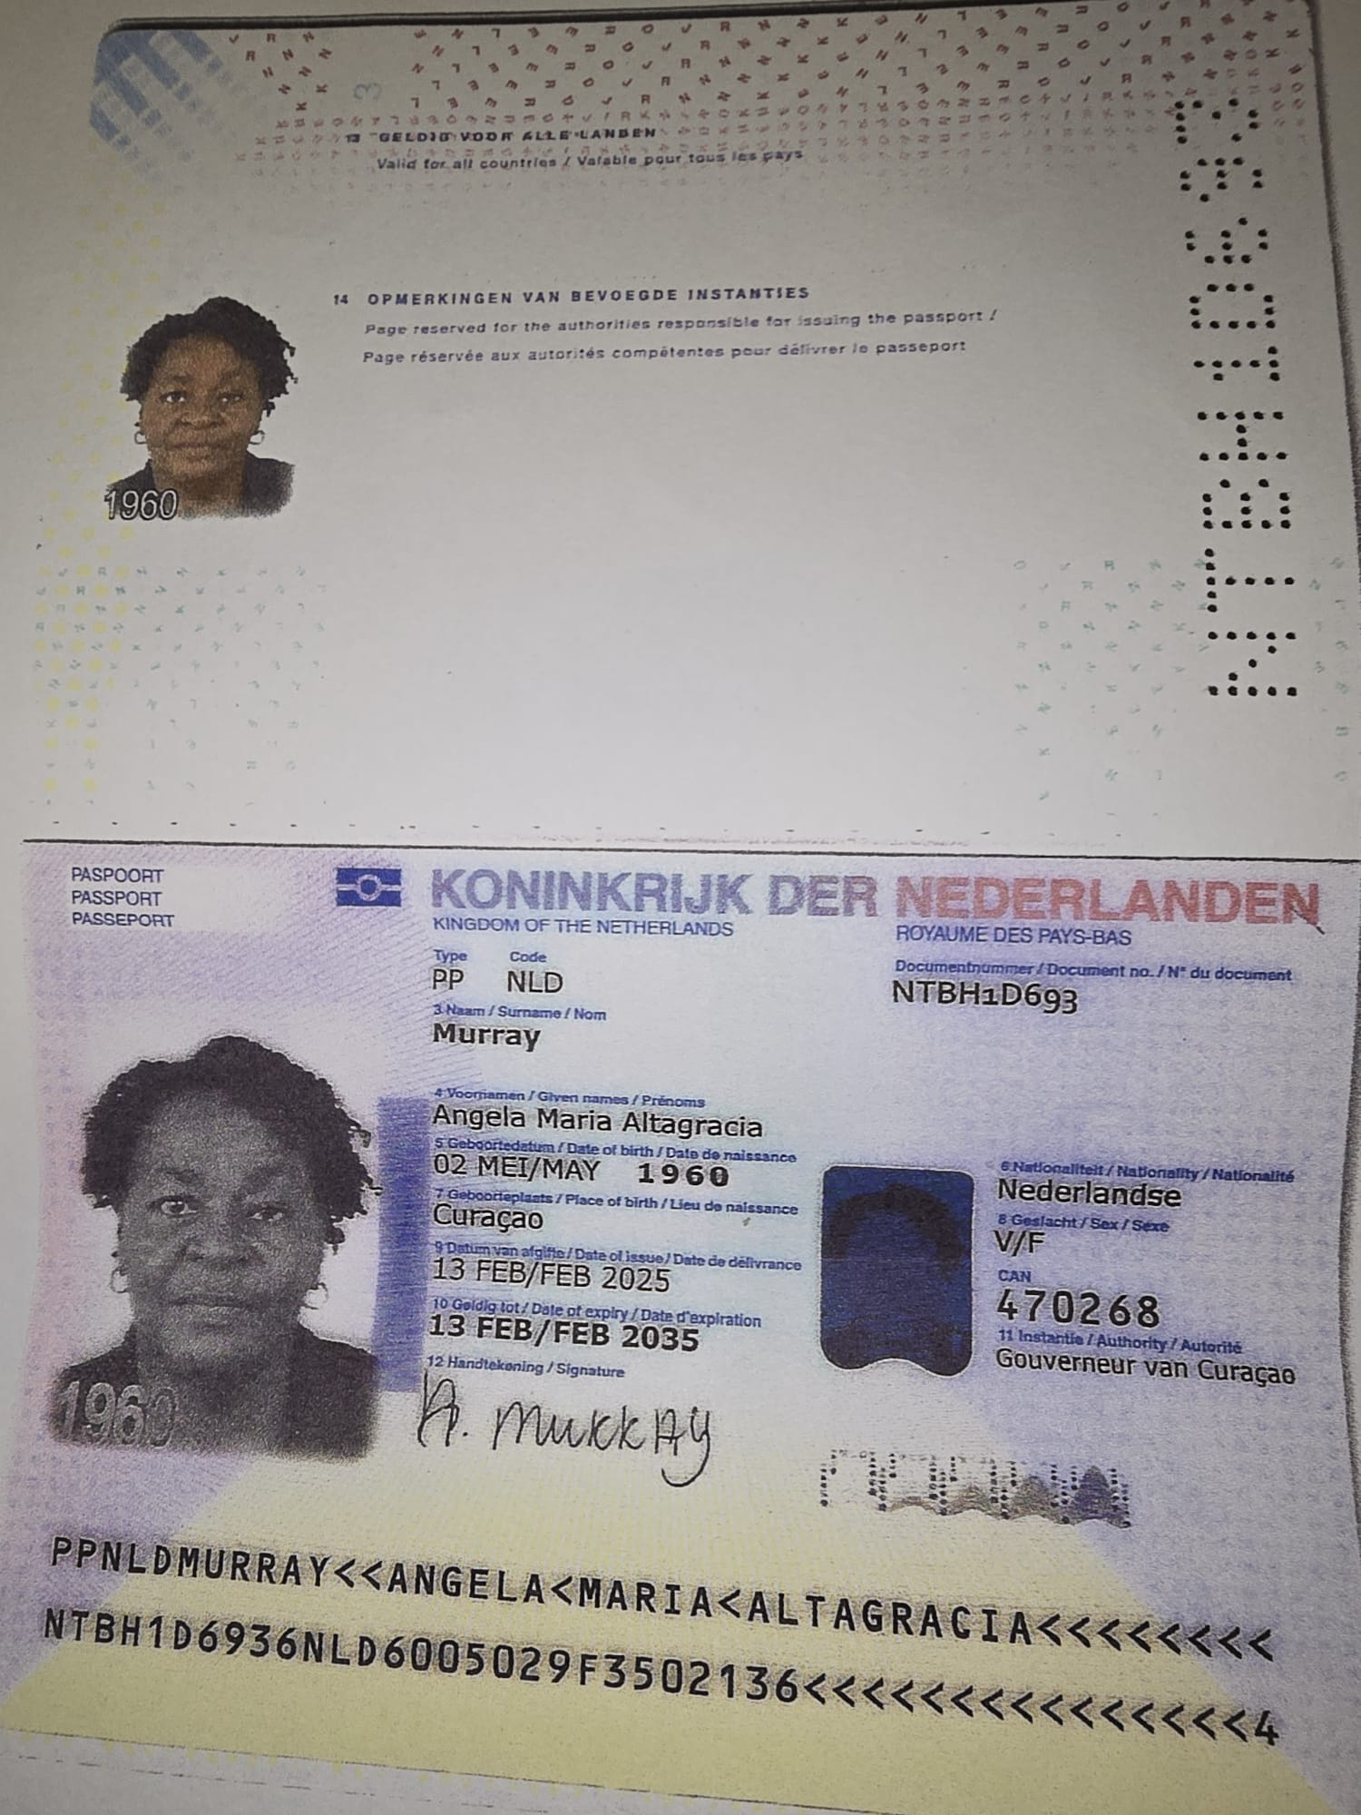
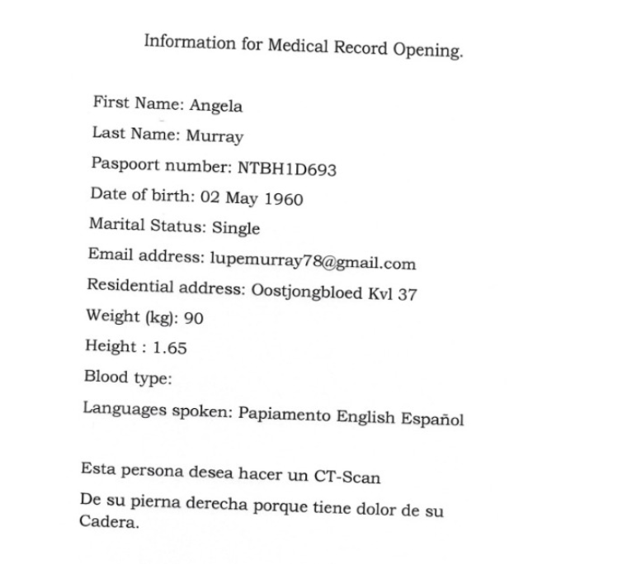
Nombre | Angela
Nombre | Maria Altagracia
Apellido | Murray
Apellido de casada
Género: . | Femenino
Pasaporte | NTBH1D693
Fecha de nacimiento | 1960-05-02
Edad | 65
Estado civil
Dirección
Nacionalidad y domicilio:
Email: | lupemurray79@gmail.com
Teléfono
Profesión
RH
Seguro
Peso
Altura
Idioma
Estadia:

Nombre
Nombre
Apellido
Apellido de casada
Género: .
Pasaporte
Fecha de nacimiento
Edad
Estado civil
Dirección
Nacionalidad y domicilio:
Email:
Teléfono
Profesión
RH
Seguro
Peso
Altura
Idioma
Estadia:

PAGOS
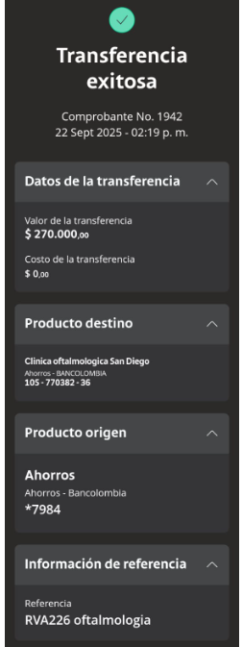
OFTALMOLOGIA CLINICA SAN DIEGO

Confirmación de
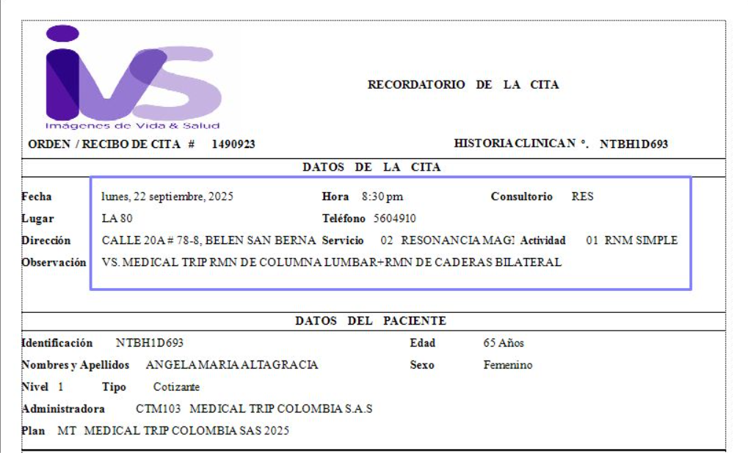
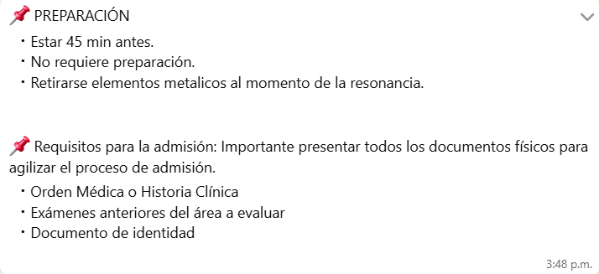
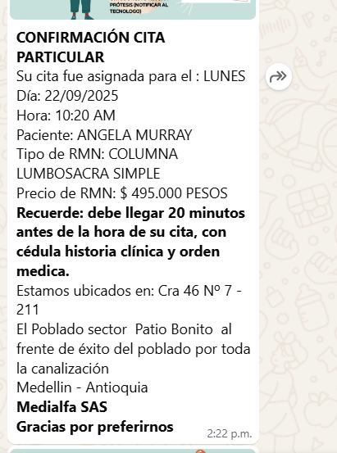


RESONANCIA DE COLUMNA Y CADERAS

